画面レイアウト・項目定義確認
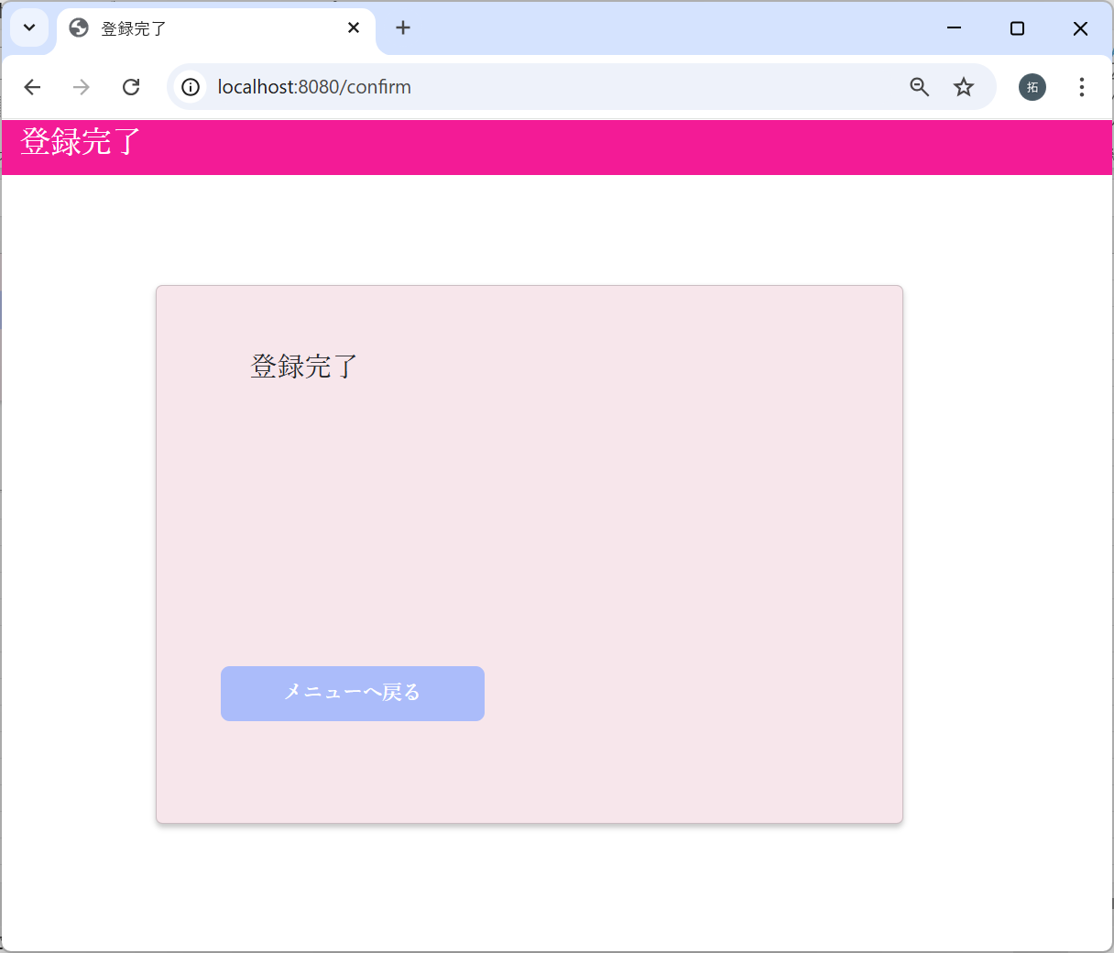
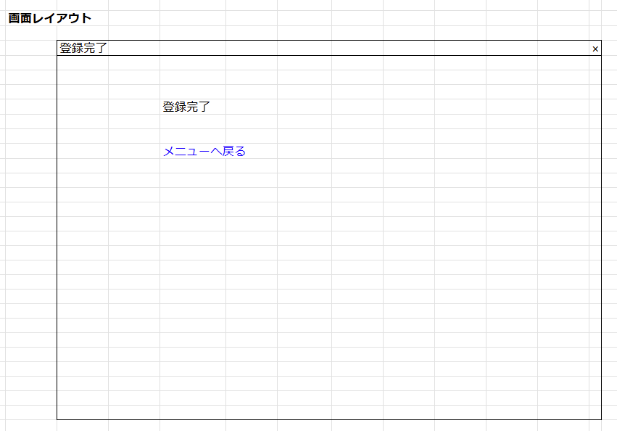
No | テスト内容
1 | 画面レイアウト・項目定義確認

身長入力画面
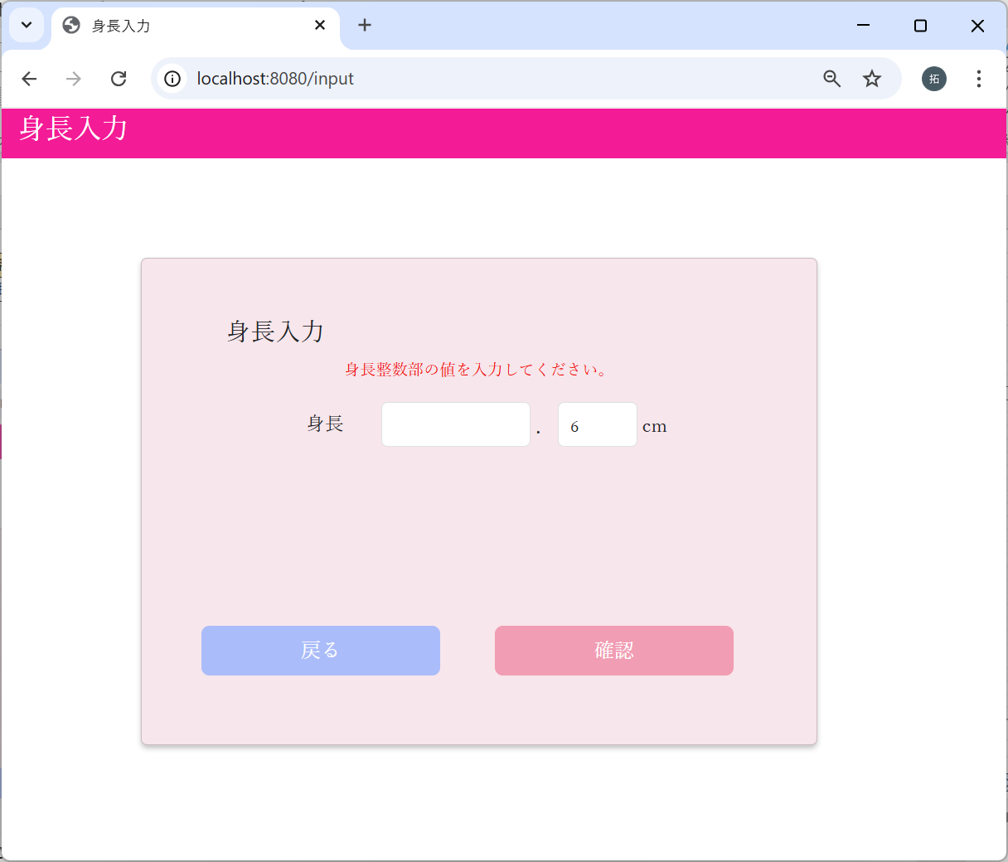
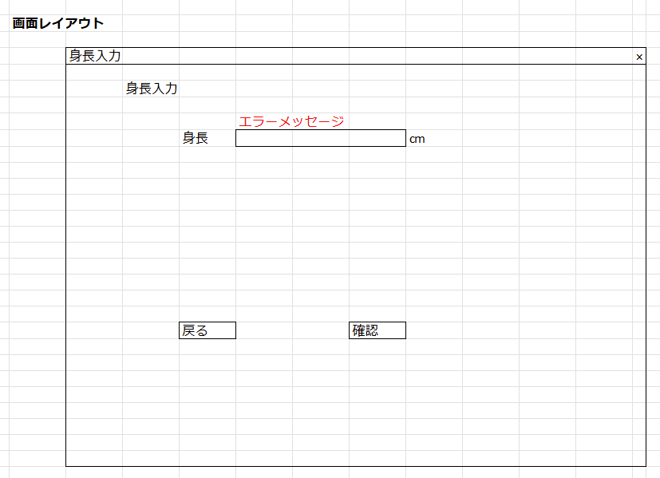

確認画面
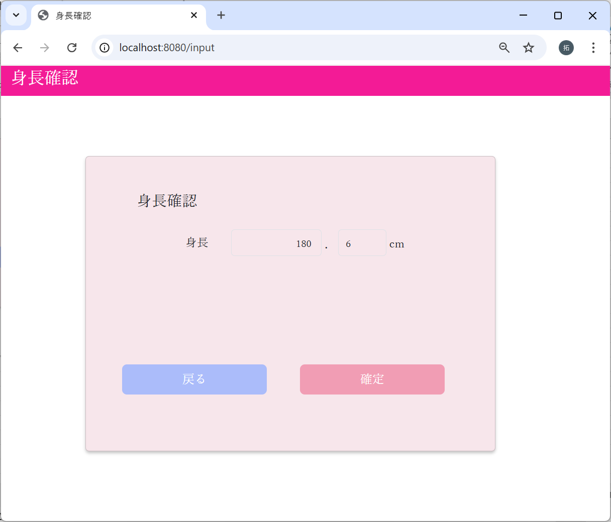
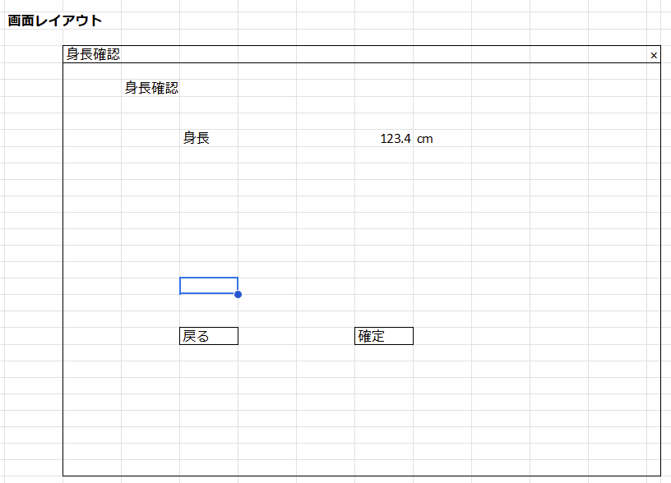

登録完了画面

バリデーションチェック
No | テスト内容 | 2-1：身長整数部未入力チェック
2 | バリデーションチェック | 2-2：身長小数部未入力チェック
 |  | 2-3：身長整数部桁数チェック
2-1：身長整数部未入力チェック |  | 2-4：身長整数部特殊文字入力チェック
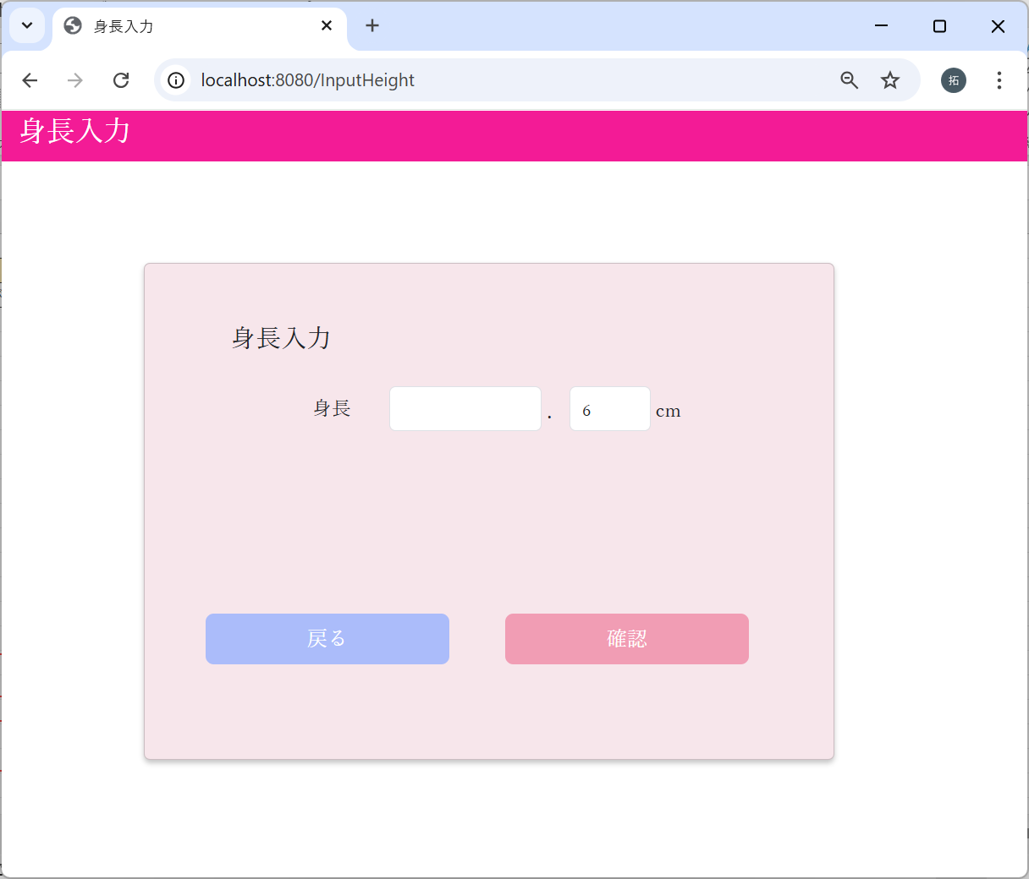
 |  | 2-5：身長小数部桁数チェック
 |  | 2-6：身長小数部特殊文字入力チェック

身長整数部が未入力の場合
で確認ボタンクリック



エラーメッセージが表示された

2-2：身長小数部未入力チェック
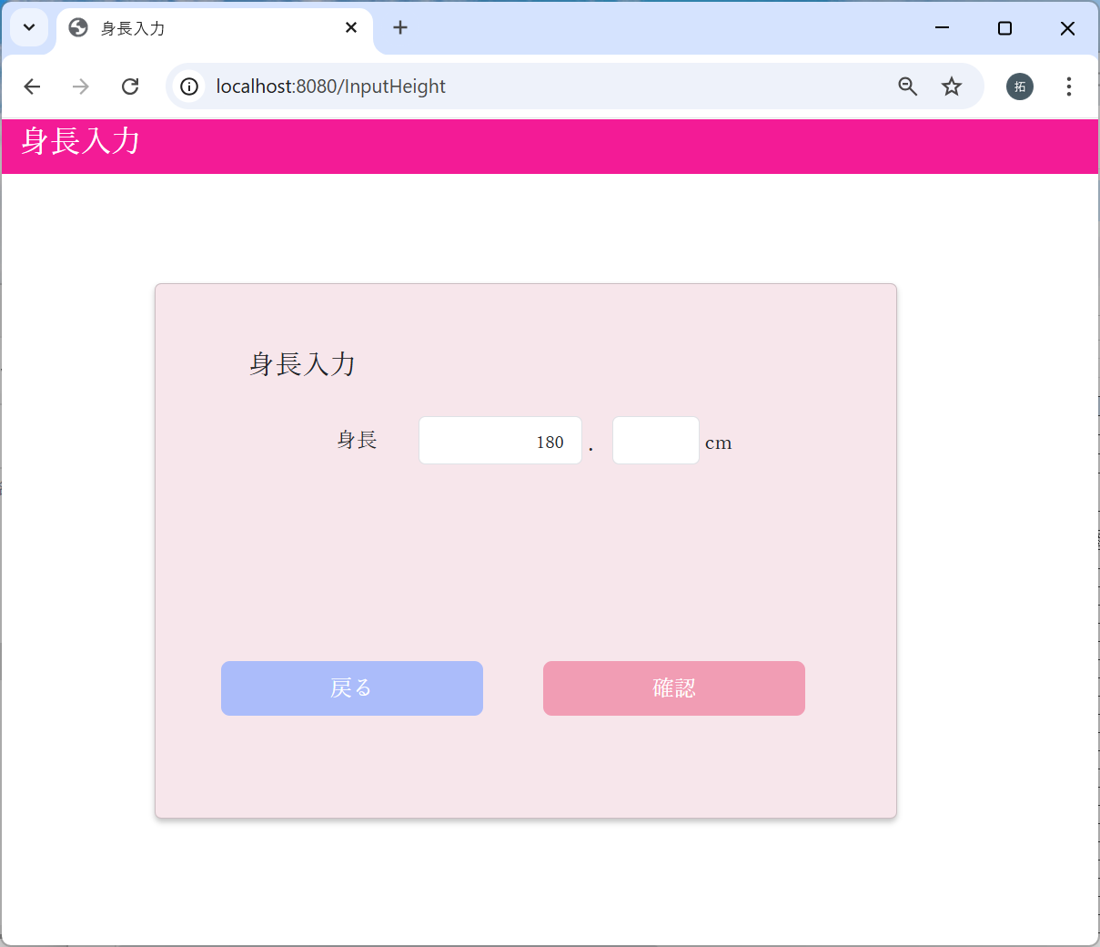

身長小数部が未入力の場合
で確認ボタンクリック

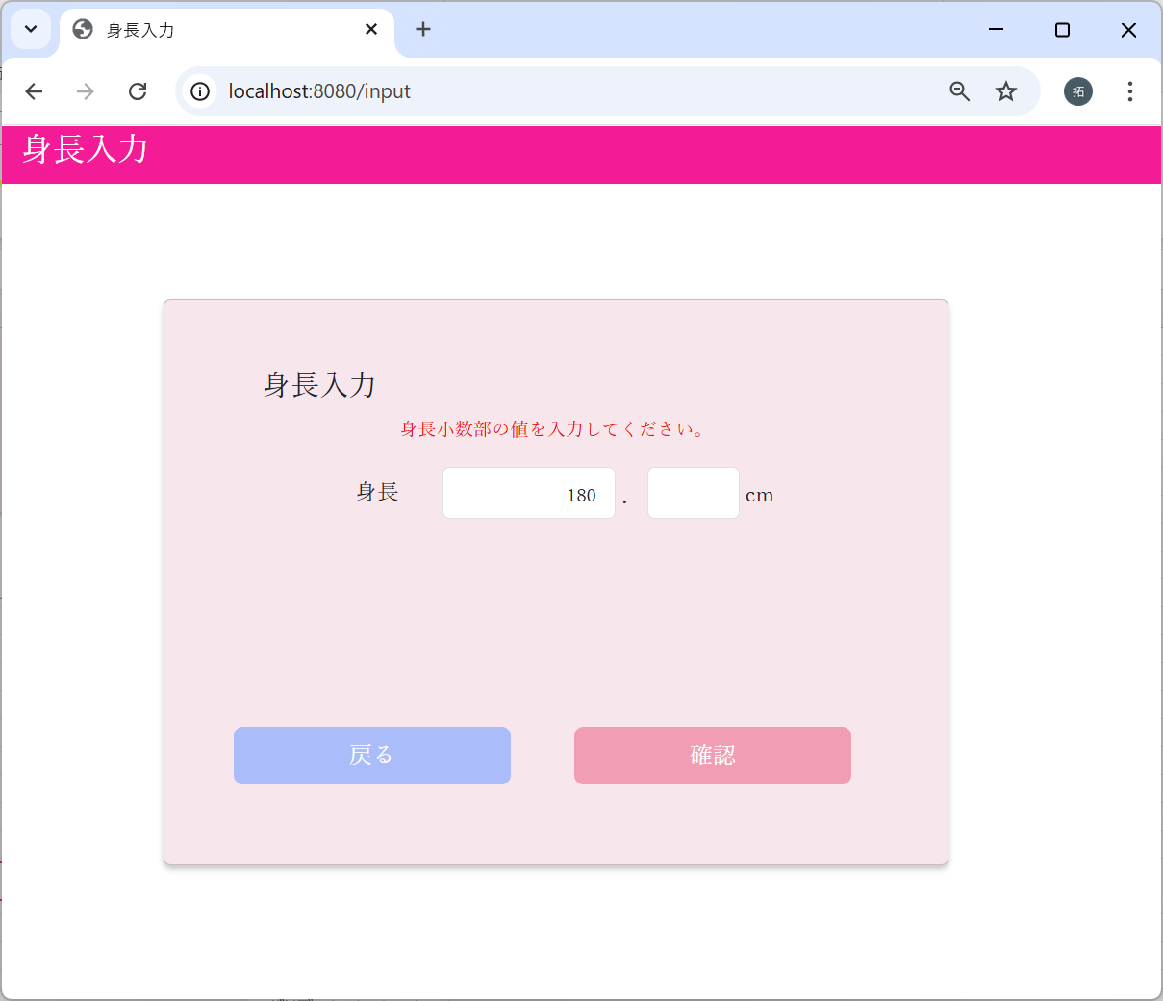

エラーメッセージが表示された

2-3：身長整数部桁数チェック
0を入力した場合




エラーメッセージが表示された

1を入力した場合




エラーメッセージが表示されず、
次の画面に遷移した

999を入力した場合
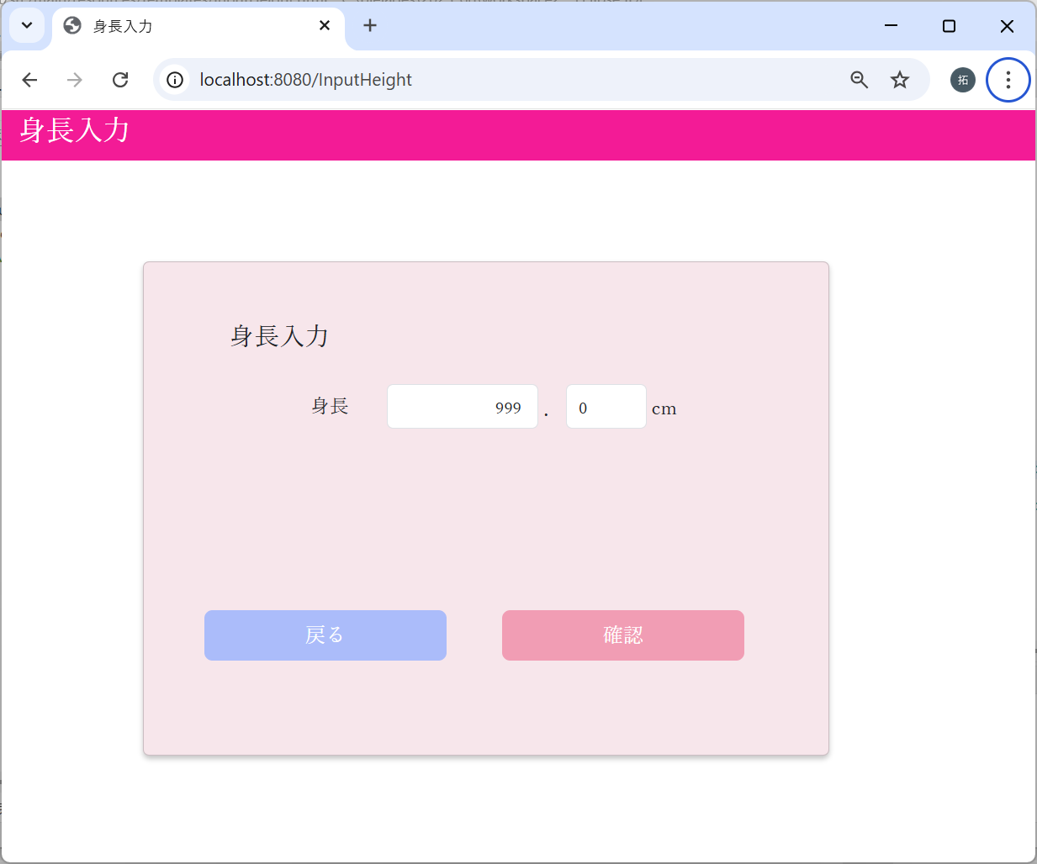

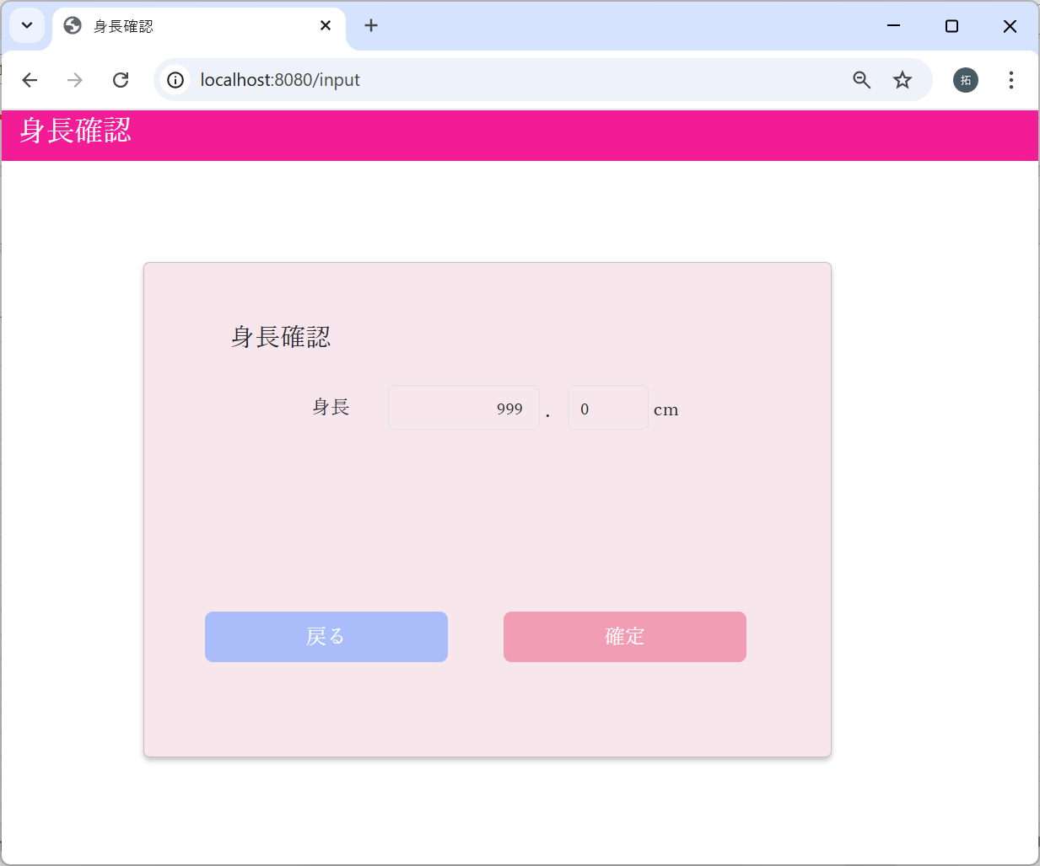

エラーメッセージが表示されず、
次の画面に遷移した

1000を入力した場合


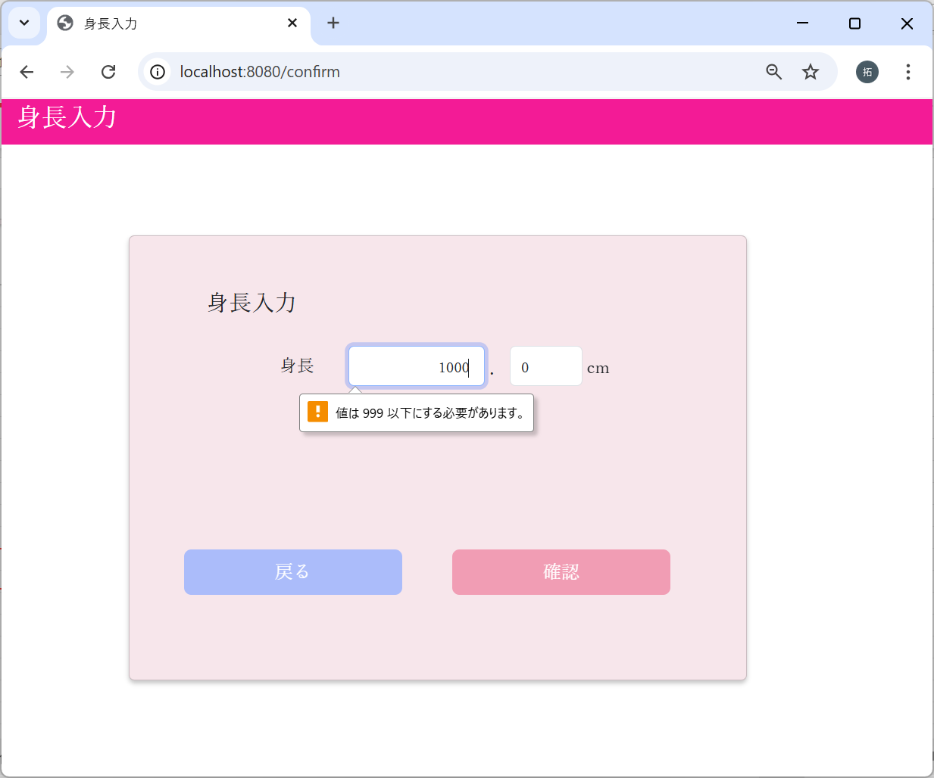

エラーメッセージが表示された

2-4：身長整数部特殊文字入力チェック
特殊文字をコピー（日本語文字、英大文字、小文字も含む）
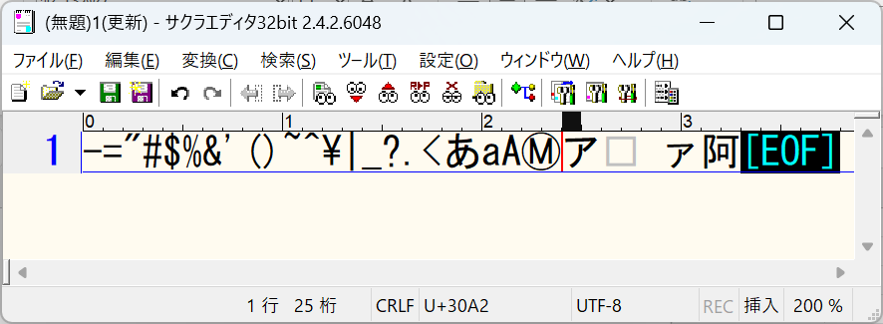



ペースト

値が変わらないことを確認

2-5：身長小数部桁数チェック
0を入力した場合




エラーメッセージが表示されず、
次の画面に遷移した

9を入力した場合




エラーメッセージが表示されず、
次の画面に遷移した

10を入力した場合




エラーメッセージが表示された

2-6：身長小数部特殊文字入力チェック
特殊文字をコピー（日本語文字、英大文字、小文字も含む）

ペースト

値が変わらないことを確認

更新処理
No | テスト内容 |  |  |  | 3-1：DBの身長が未登録の場合
3 | 更新処理 |  |  |  | 3-2：DBの身長に値がある場合
 |  |  |  |  | 3-3：DBの更新に失敗した場合
m_userテーブル
user_id | password | first_name | last_name | age | sex | tel
ユーザID | パスワード | 名 | 姓 | 年齢 | 性別 | 電話番号
10001 | 9a934400c85ec9c23858b8b4043fcc409862b1b513f3b89ff05c106a7b1382e4319a5f631e94d5d016c68b342243b0d0fd9e9fbbe2b24e2fc680ed3eb4d0769a | 佐々木 | 謙介 | 28 | 1 | 08011223344

3-1：DBの身長が未登録の場合


身長入力画面を表示したときは、
空欄で表示される



身長に、任意の数値を入力し
確認ボタンをクリックする



入力画面で入力された値が表示された。
確定ボタンをクリックする

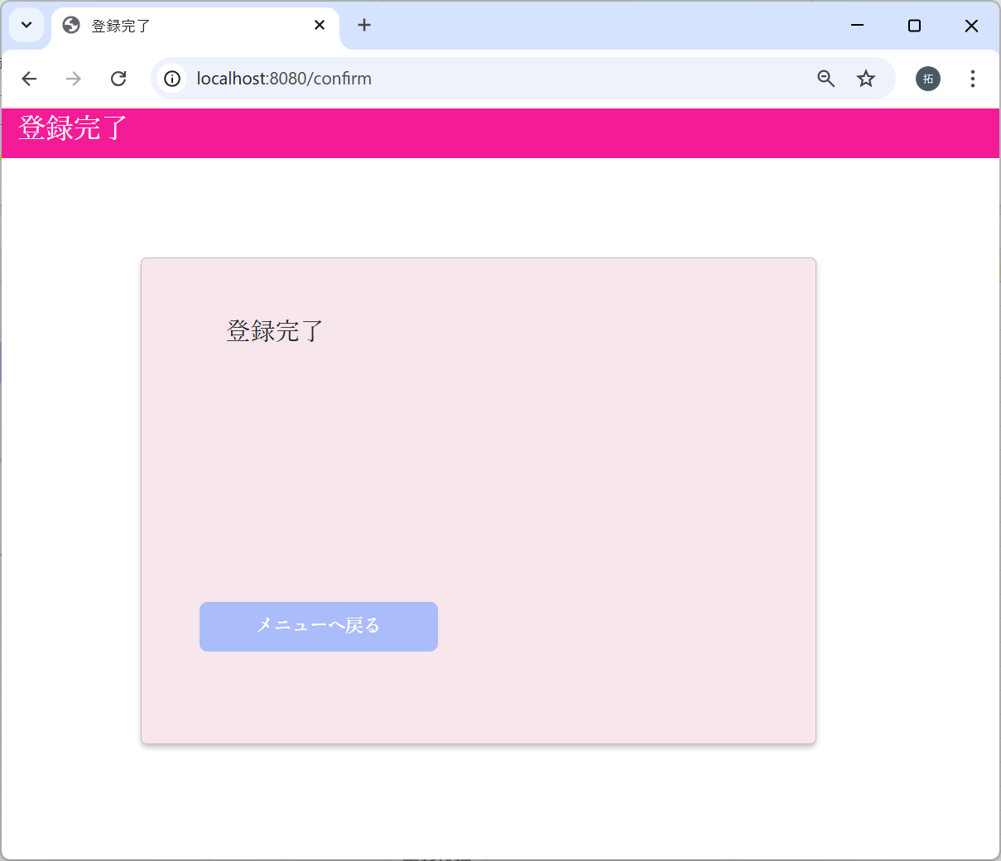

メニューへ戻るリンクをクリックする

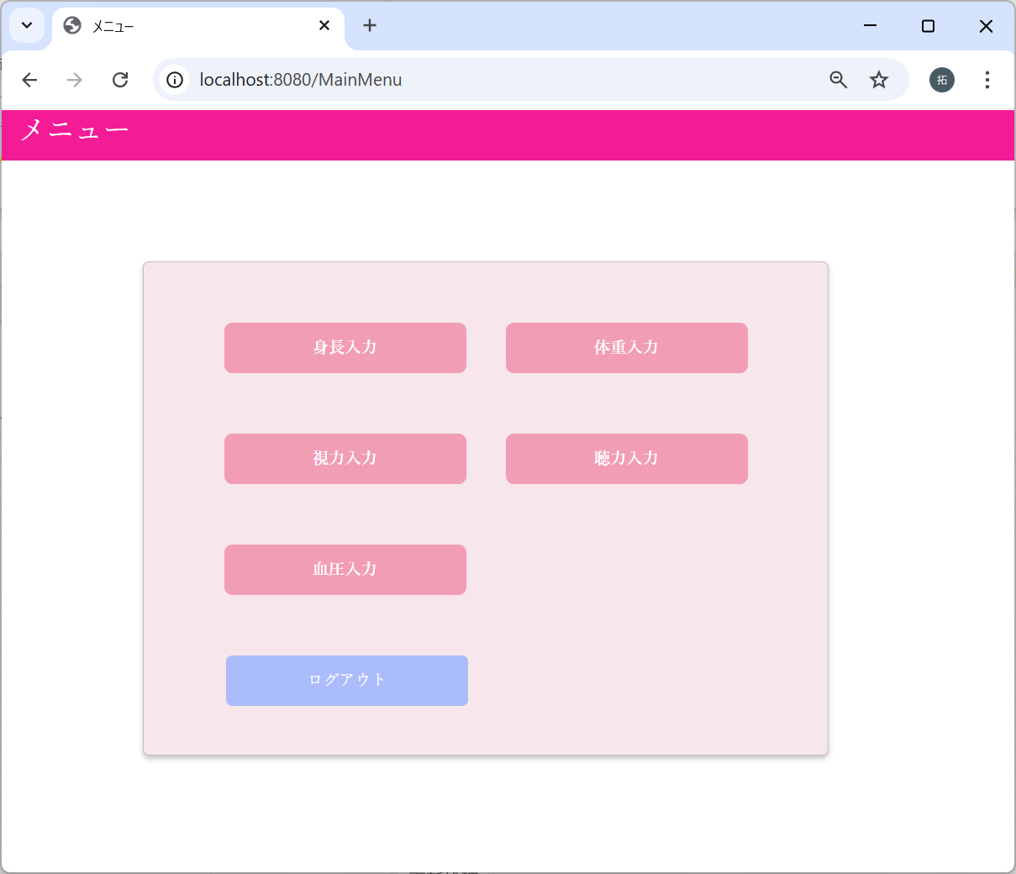

 | m_test_itemテーブル
 | user_id | height | weight | vision_light | vision_left | hearing | systolic_blood_pressure | diastolic_blood_pressure
 | ユーザーID | 身長 | 体重 | 右目視力 | 左目視力 | 聴力 | 最大血圧 | 最小血圧
実施前 | 10001
実施後 | 10001 | 195.3

3-2：DBの身長に値がある場合


身長入力画面を表示したときは、
DBのheightの値で表示される



身長に、任意の数値を入力し
確認ボタンをクリックする

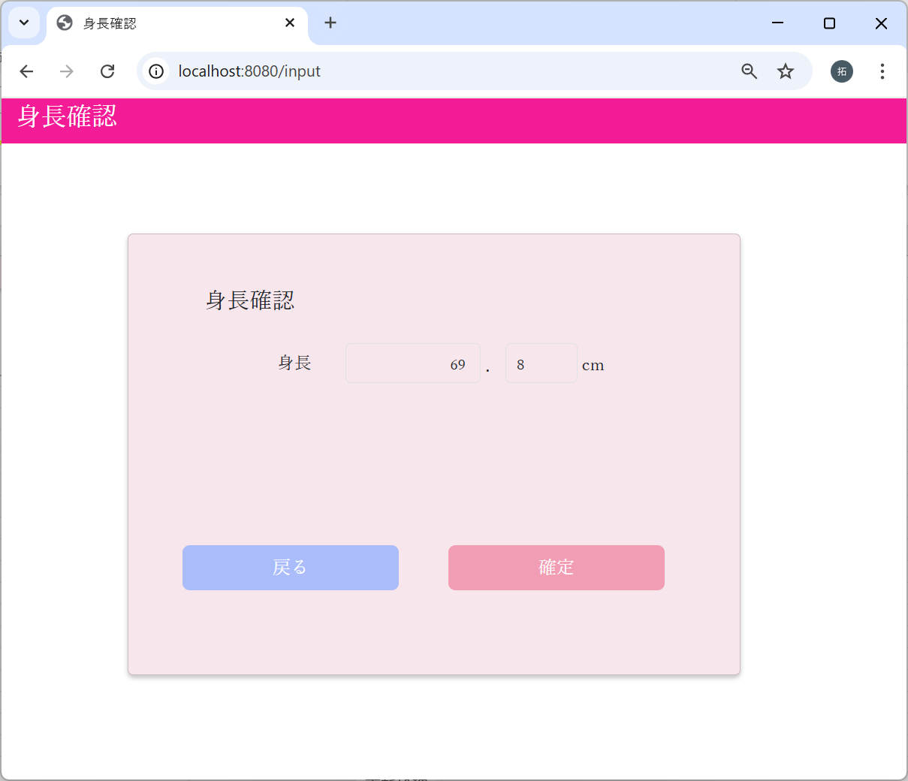

入力画面で入力された値が表示された。
確定ボタンをクリックする

 | m_test_itemテーブル
 | user_id | height | weight | vision_light | vision_left | hearing | systolic_blood_pressure | diastolic_blood_pressure
 | ユーザーID | 身長 | 体重 | 右目視力 | 左目視力 | 聴力 | 最大血圧 | 最小血圧
実施前 | 10001 | 195.3
実施後 | 10001 | 69.8

3-3：DBの更新に失敗した場合
m_test_itemテーブルにデータが存在しない場合
 | m_test_itemテーブル
 | user_id | height | weight | vision_light | vision_left | hearing | systolic_blood_pressure | diastolic_blood_pressure
 | ユーザーID | 身長 | 体重 | 右目視力 | 左目視力 | 聴力 | 最大血圧 | 最小血圧

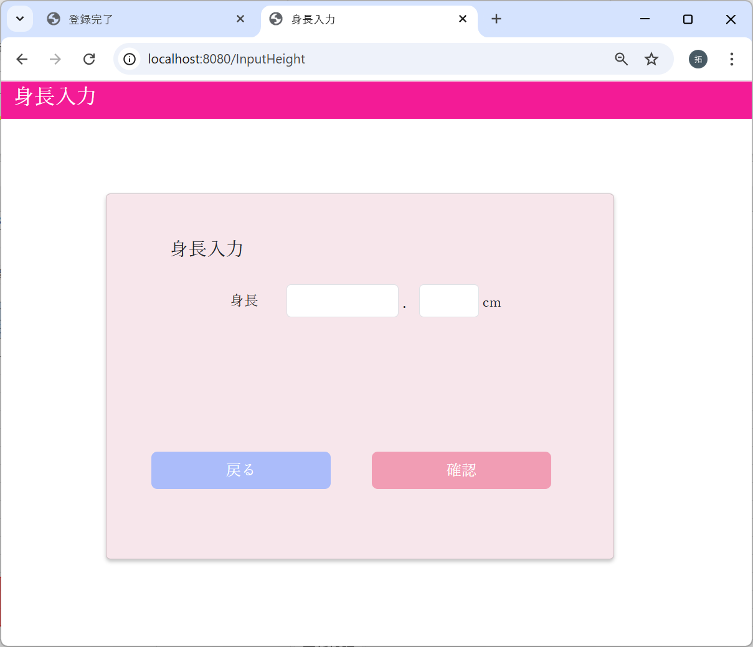

身長入力画面を表示したときは、
空欄で表示される



身長に、任意の数値を入力し
確認ボタンをクリックする

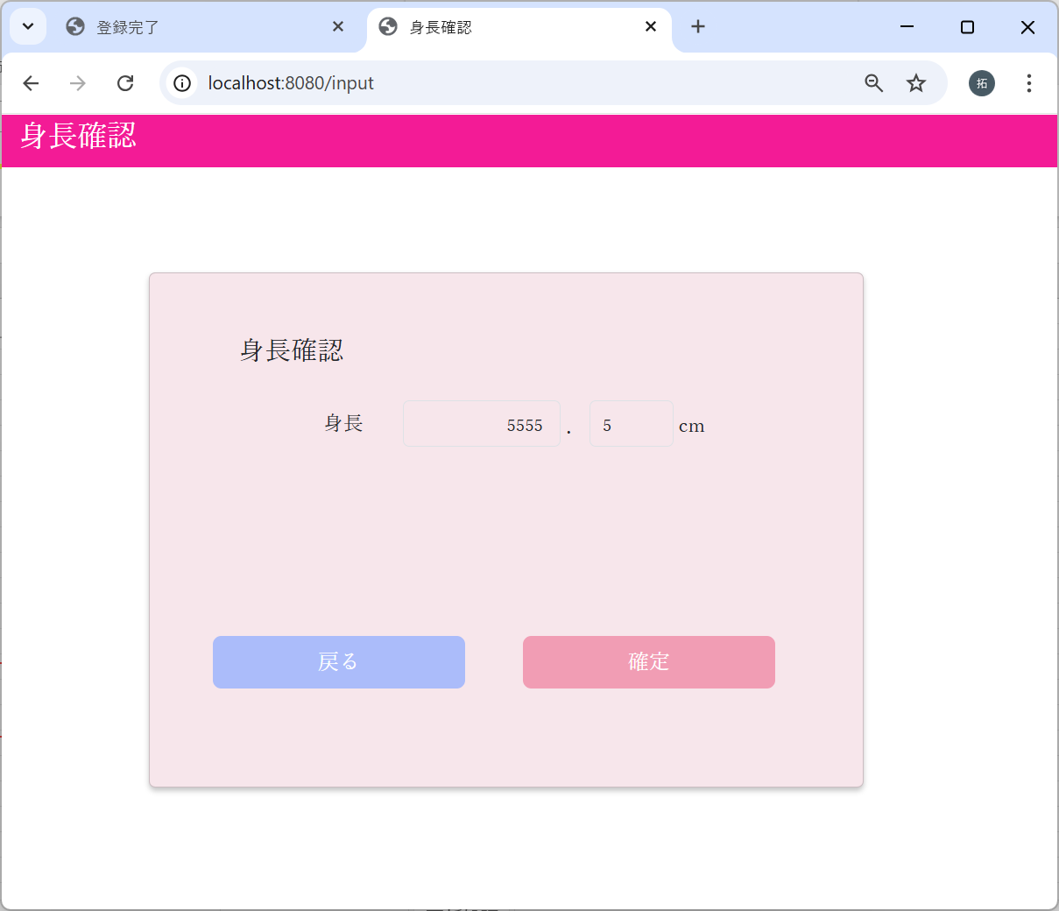

入力画面で入力された値が表示された。
確定ボタンをクリックする

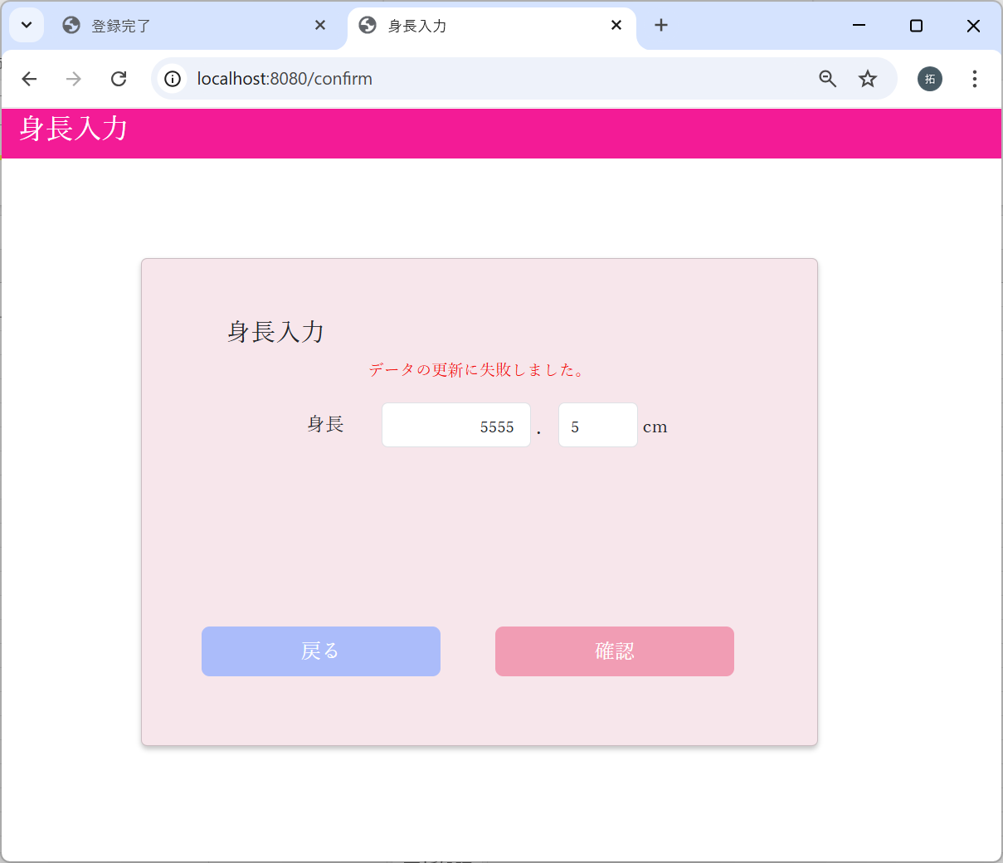

エラーメッセージが表示された

 | m_test_itemテーブル
 | user_id | height | weight | vision_light | vision_left | hearing | systolic_blood_pressure | diastolic_blood_pressure
 | ユーザーID | 身長 | 体重 | 右目視力 | 左目視力 | 聴力 | 最大血圧 | 最小血圧
実施前
実施後

